シート1 - 掃除当番表
掃除当番表

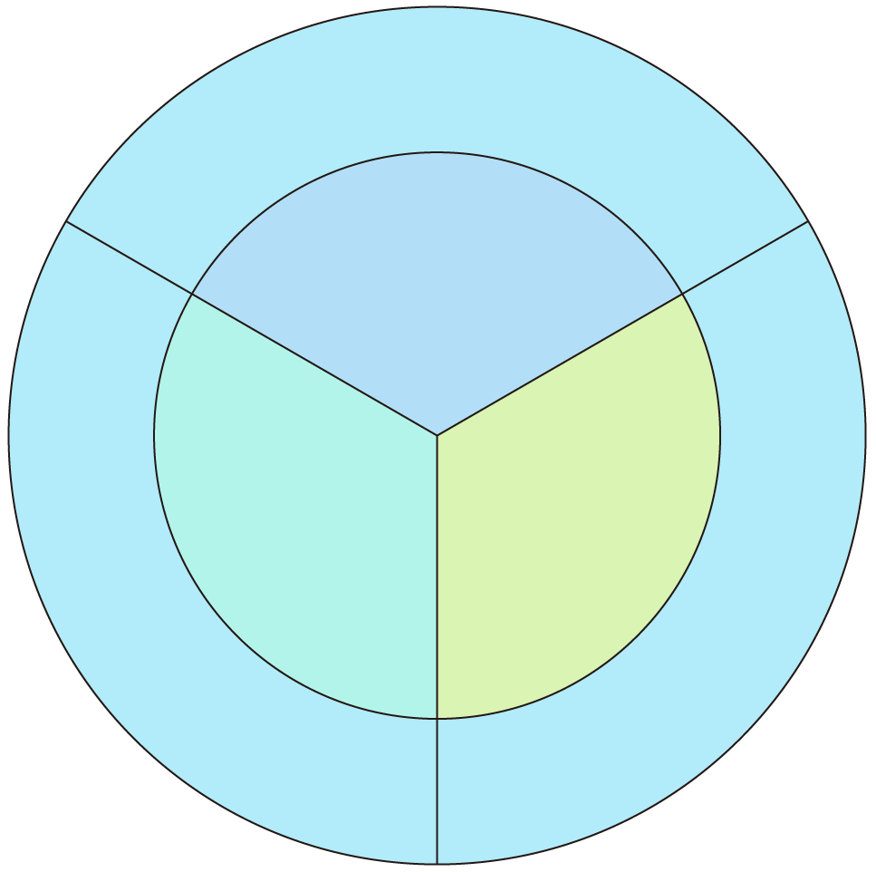
教室

１班

2班
3班
ロッカー

廊下

